Calculos SN - Atual
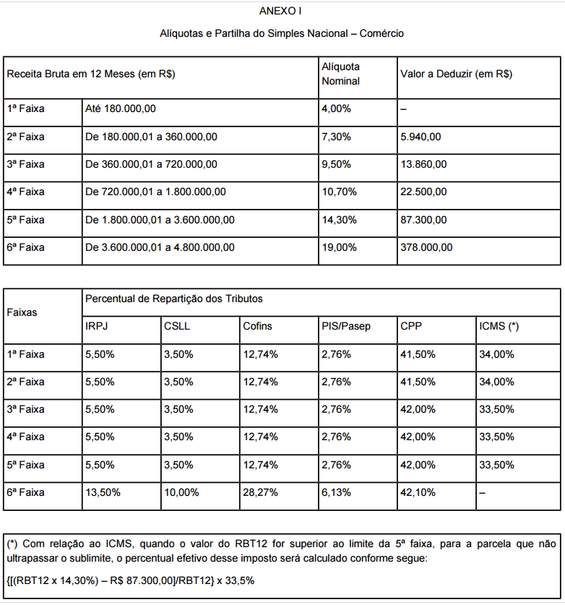
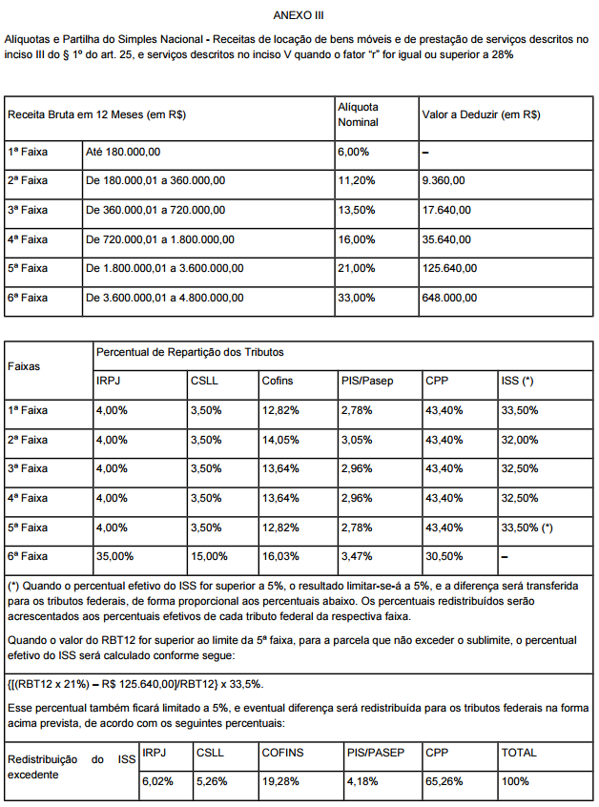
Empresa:
Endereço:
CEP:
CNPJ:
Atividade: | Odontologia

Split
Comércio | Serviços
0% | 100%

Faturamento ano anterior |  |  | Faturamento |  |  |  | Total Anual - Simples Nacional
Mês | Rec. Bruta | Mês | Rec. Bruta | Serviços | DAS Anexo III | TOTAL DAS | Receitas Totais | R$ 756,000.00
janeiro | R$ 63,000.00 | janeiro | R$ 63,000.00 | R$ 63,000.00 | R$ 7,110.00 | R$ 7,110.00 | DAS Anexo I | R$ -
fevereiro | R$ 63,000.00 | fevereiro | R$ 63,000.00 | R$ 63,000.00 | R$ 7,110.00 | R$ 7,110.00 | DAS Anexo III | R$ 85,320.00
março | R$ 63,000.00 | março | R$ 63,000.00 | R$ 63,000.00 | R$ 7,110.00 | R$ 7,110.00 | Difal (ICMS) | R$ -
abril | R$ 63,000.00 | abril | R$ 63,000.00 | R$ 63,000.00 | R$ 7,110.00 | R$ 7,110.00 | Total dos tributos | R$ 85,320.00
maio | R$ 63,000.00 | maio | R$ 63,000.00 | R$ 63,000.00 | R$ 7,110.00 | R$ 7,110.00 | Carga tributária % | 11.29%
junho | R$ 63,000.00 | junho | R$ 63,000.00 | R$ 63,000.00 | R$ 7,110.00 | R$ 7,110.00
julho | R$ 63,000.00 | julho | R$ 63,000.00 | R$ 63,000.00 | R$ 7,110.00 | R$ 7,110.00
agosto | R$ 63,000.00 | agosto | R$ 63,000.00 | R$ 63,000.00 | R$ 7,110.00 | R$ 7,110.00
setembro | R$ 63,000.00 | setembro | R$ 63,000.00 | R$ 63,000.00 | R$ 7,110.00 | R$ 7,110.00
outubro | R$ 63,000.00 | outubro | R$ 63,000.00 | R$ 63,000.00 | R$ 7,110.00 | R$ 7,110.00
novembro | R$ 63,000.00 | novembro | R$ 63,000.00 | R$ 63,000.00 | R$ 7,110.00 | R$ 7,110.00
dezembro | R$ 63,000.00 | dezembro | R$ 63,000.00 | R$ 63,000.00 | R$ 7,110.00 | R$ 7,110.00
TOTAL | R$ 756,000.00 | TOTAL | R$ 756,000.00 | R$ 756,000.00 | R$ 85,320.00 | R$ 85,320.00

Tributação PF
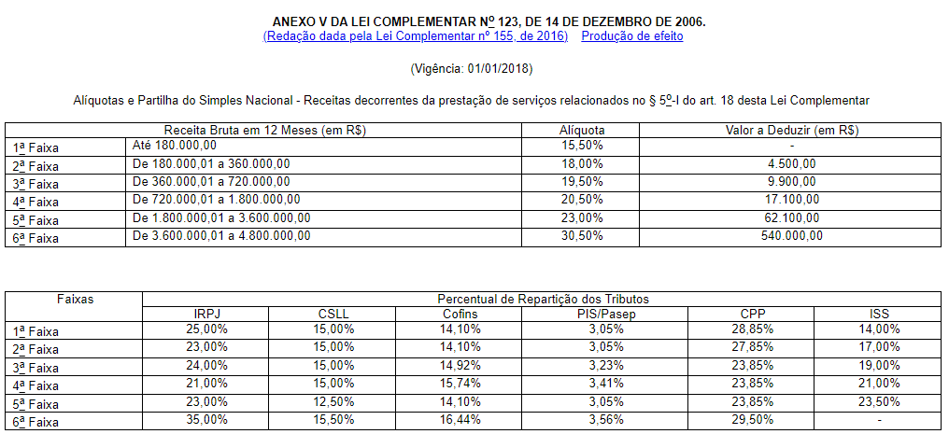
Tributos da PF - SN |  |  | Tributos da PF - LP
Pro-labore (28% da RB) |  |  | Pro-labore
R$ 17,640.00 |  |  | R$ 1,518.00 |  |  | Tabela Progressiva IRPF fev/2024
 |  |  |  |  |  | Mínimo | Máximo | Alíquota Nom. | Dedução
IRPF |  |  | IRPF |  |  | R$ - | R$ 2,259.20 | 0.00% | R$ -
R$ 3,563.06 | Simulador alíquota efetiva IRPF |  | R$ - | Simulador alíquota efetiva IRPF |  | R$ 2,259.21 | R$ 2,826.65 | 7.50% | R$ 169.44
 |  |  |  |  |  | R$ 2,826.66 | R$ 3,751.05 | 15.00% | R$ 381.44
INSS (11%) |  |  | INSS (11%) |  |  | R$ 3,751.06 | R$ 4,664.68 | 22.50% | R$ 662.77
R$ 856.46 | Teto Pró-labore |  | R$ 166.98 |  |  | R$ 4,664.69 | R$ 99,999,999.99 | 27.50% | R$ 896.00

LEI COMPLEMENTAR 123/2006

Tributação PF (Pro-labore SN) | MENSAL |  | Tributação PF (Pro-labore LP) | MENSAL |  | Tributação PF (Carnê-leão - autônomo) | MENSAL
1. Rend. Trib. (Pro-labore) | R$ 17,640.00 |  | 1. Rend. Trib. (Pro-labore) | R$ 1,518.00 |  | 1. Rend. Trib. (faturamento) | R$ 63,000.00
2. Deduções (Total) | R$ 1,425.23 |  | 2. Deduções (Total) | R$ 735.75 |  | 2. Deduções (Total) | R$ 20,735.75
2.1 Prev. Oficial | R$ 856.46 | Teto INSS | 2.1 Prev. Oficial | R$ 166.98 |  | 2.1 Prev. Oficial | R$ 166.98
2.2 Dependentes (189,59/mês/dep.) | R$ 568.77 | 3 | 2.2 Dependentes (189,59/mês/dep.) | R$ 568.77 | 3 | 2.2 Dependentes (189,59/mês/dep.) | R$ 568.77 | 3
2.3 Prev. Privada (PGBL) | R$ - |  | 2.3 Prev. Privada (PGBL) | R$ - |  | 2.3 Prev. Privada (PGBL) | R$ -
2.5 DEDUÇÃO UTILIZADA | R$ 1,425.23 | Deduções Legais | 2.5 DEDUÇÃO UTILIZADA | R$ 735.75 | Deduções Legais | 2.4 Livro-caixa carnê-leão | R$ 20,000.00 | Veja aqui o que pode ser deduzido
3. Base de Cálculo (1 - 2.5) | R$ 16,214.77 |  | 3. Base de Cálculo (1 - 2.5) | R$ 782.25 |  | 2.5 DEDUÇÃO UTILIZADA | R$ 20,735.75 | Deduções Legais
Imposto de Renda a Pagar | R$ 3,563.06 |  | Imposto de Renda a Pagar | R$ - |  | 3. Base de Cálculo (1 - 2.5) | R$ 42,264.25
Alíquota Efetiva | 20.20% |  | Alíquota Efetiva | 0.00% |  | Imposto de Renda a Pagar | R$ 10,726.67
 |  |  |  |  |  | Alíquota Efetiva | 17.03%
Total Tributos PJ SN + PF | R$ 10,673.06 |  | Total Tributos PJ LP + PF | R$ 8,820.72
Honorários Contábeis | R$ 1,000.00 |  | Honorários Contábeis | R$ 1,500.00 |  | Total IRPF | R$ 10,726.67
CRO PJ | R$ 45.66 | 547,93 anual | CRO PJ | R$ 45.66 | 547,93 anual | ISS (2%) - Isento em SP | R$ -
CRO PF | R$ 41.10 | 493,16 anual | CRO PF | R$ 41.10 | 493,16 anual | Honorários Contábeis (R$20/lançamento) | R$ 1,000.00
Total dos Gastos Mensais | R$ 11,759.82 |  | Total dos Gastos Mensais | R$ 10,407.48 |  | CRO PF | R$ 41.10 | 493,16 anual
 |  |  |  |  |  | Total dos Gastos Mensais | R$ 11,767.77

 |  |  |  |  |  | Número de lançamentos >>>> | 50

 |  |  |  |  |  | Para cálculo anual IRPF:
 |  |  |  |  |  | Simulador alíquota efetiva IRPF
 |  |  |  |  |  | Lançar despesas com saúde, educação e demais despesas dedutíveis.

